Sheet1
回 覧
近隣の皆様へ

街区表示板取替えについて（お知らせ）

このたび、次の地区において古くなった「街区表示板」の取替え作業を行います。その際、ブロック塀やフェンス等の私有物、又は民地内の電柱に表示板を取り付けさせていただく場合には、市から委託を受けた取付業者の作業員が身分証明書を提示して、取り付けのお願いに伺います。
近隣の皆様には何かと御不便と御迷惑をお掛けいたしますが、御協力の程よろしくお願いいたします。

【街区表示板の例】

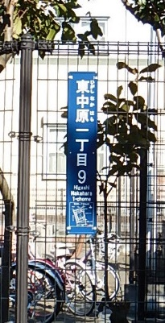

～街区表示板とは～
街区（所在地）を表示している
細長い青色のプレートのことで、
主に電柱や家の塀などに付いてい
ます。

１．場 所： 東中原二丁目、西真土一丁目
西真土二丁目、西真土三丁目

２．期 間： 平成2９年1１月１日～平成３０年3月31日
（※夜間の施工はいたしません。）
３．取付業者：株式会社 ヤチホ 横浜支店
横浜市戸塚区名瀬町１５２０－６
電話：０４５（８１０）５４７０
４．市担当課：都市整備課 市街地整備担当
電話：０４６３（２３）１１１１ （内線:２１１４）

